关系图
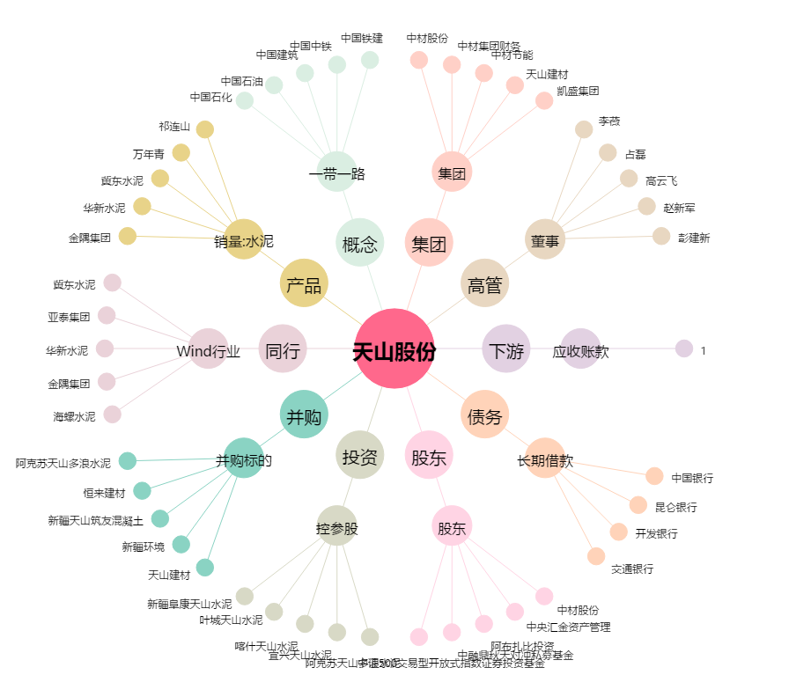
天山股份[000877.SZ] - 关系概览图

